벤포드 분석
분석 계정과목: | 1_보통예금(10301)
금액 기준열: | 대변

벤포드 법칙 분석 결과
첫째 자리 수 | 실제 건수 | 실제 분포 (%) | 벤포드 분포 (%) | 차이 (%)
1 | 219 | 18.5 | 30.1 | -11.6
2 | 167 | 14.1 | 17.6 | -3.5
3 | 152 | 12.9 | 12.5 | 0.4
4 | 151 | 12.8 | 9.7 | 3.1
5 | 249 | 21.1 | 7.9 | 13.2
6 | 102 | 8.6 | 6.7 | 1.9
7 | 47 | 4 | 5.8 | -1.8
8 | 60 | 5.1 | 5.1 | 0
9 | 35 | 3 | 4.6 | -1.6

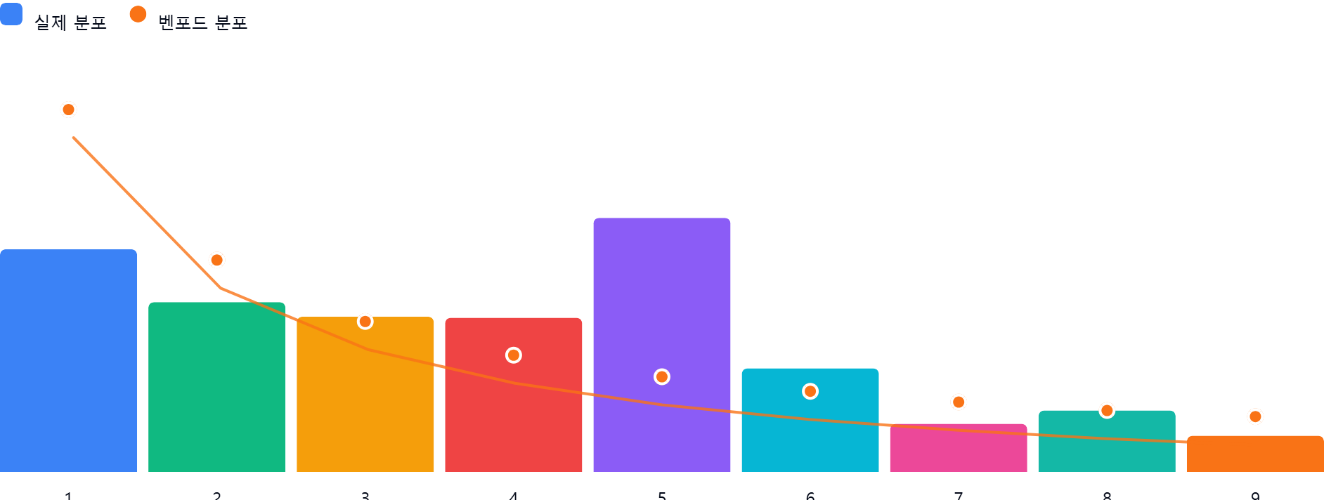

AI 감사인 의견
(AI 분석을 실행한 후 다운로드하면 의견이 포함됩니다. 벤포드 분석 실행 후 "AI 감사인 의견 요청"을 눌러주세요.)

